상품제안서
루메나 탁상용 무선 선풍기 FAN STAND4 | 상품코드: S36691

 |  |  |  |  |  |  | 02-713-8555 | www.synergygift.co.kr
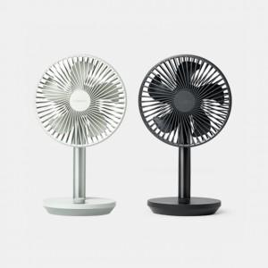

【상세/제작정보】 | <p>※100개 미만 주문시 동판비 별도 상품입니다.</p>

【인쇄/포장옵션】 | 레이저 / 포장지포장

【공급단가】 | 수량 | 40~ | 100~ | 300~ | 500~ | 1,000~
*VAT별도 | 노블화이트 | 37,400원 | 35,920원 | 35,050원 | 34,170원 | 33,590원
 | 페일그린 | 37,400원 | 35,920원 | 35,050원 | 34,170원 | 33,590원
 | 차콜블랙 | 37,400원 | 35,920원 | 35,050원 | 34,170원 | 33,590원

【상품 URL】 | https://www.synergygift.co.kr:443/src/goods_detail.php?gdno=36691

